主标和规格标
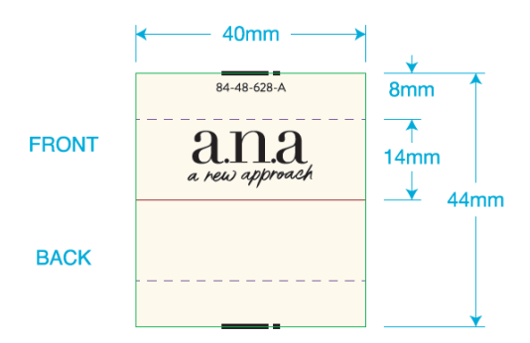
 | 一．一．主唛：（工厂自订）代码：84-48-628-A(不区分成人/少女/高大/肥人)
 |  | 订单数量 | 订购数量
 |  | 4788 | 4810

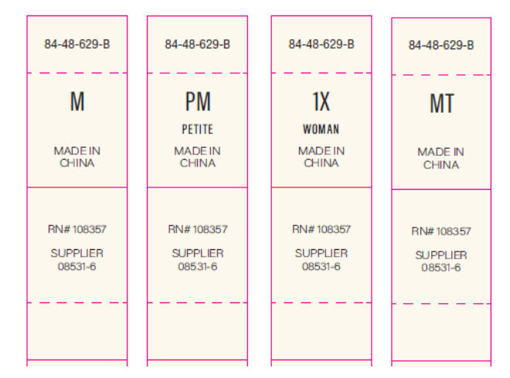
二．尺码/产地唛 ：（工厂自订）代码：84-48-629-B |  |  |  | 规格 | 订单数量 | 订购数量
 |  |  |  | XS | 550 | 558
 |  |  |  | S | 728 | 738
 |  |  |  | M | 1318 | 1330
 |  |  |  | L | 1110 | 1120
 |  |  |  | XL | 733 | 742
 |  |  |  | XXL | 349 | 357
 |  |  |  | 合计 | 4788 | 4845
三）成分/洗水/RN#唛：配主唛色，白底黑字，代码：5E32D1
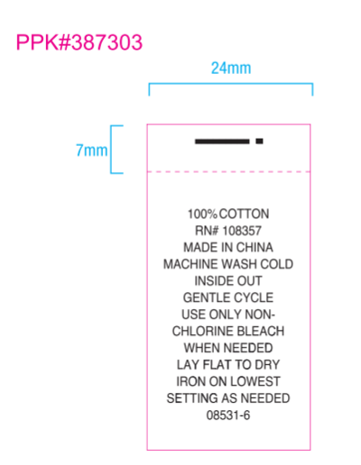
 |  | 订单数量 | 订购数量
 |  | 4788 | 4810

